2021_12_data
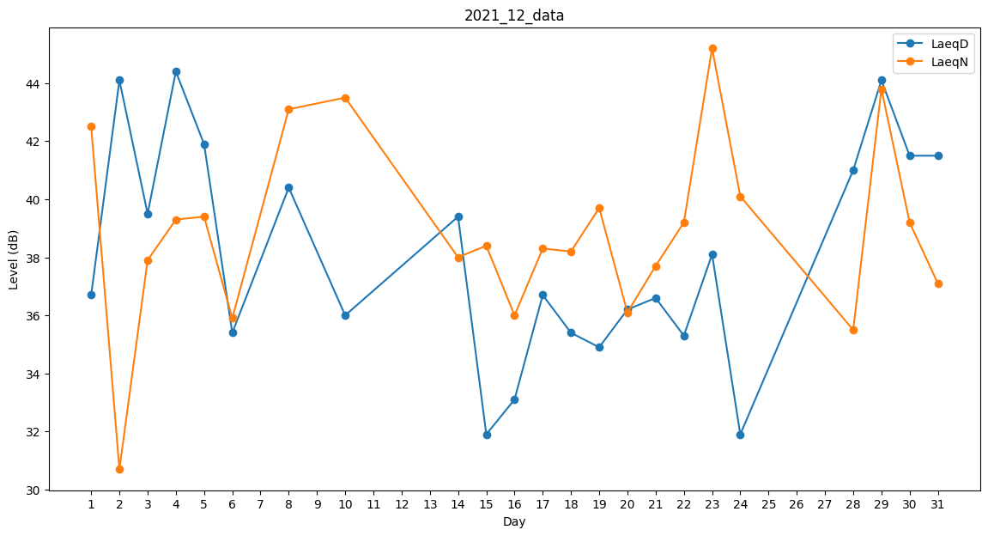
Day | LaeqD | LaeqN
1 | 36.7 | 42.5
2 | 44.1 | 30.7
3 | 39.5 | 37.9
4 | 44.4 | 39.3
5 | 41.9 | 39.4
6 | 35.4 | 35.9
7 | 0 | 0
8 | 40.4 | 43.1
9 | 0 | 42.3
10 | 36 | 43.5
11 | 0 | 0
12 | 0 | 0
13 | 35.4 | 0
14 | 39.4 | 38
15 | 31.9 | 38.4
16 | 33.1 | 36
17 | 36.7 | 38.3
18 | 35.4 | 38.2
19 | 34.9 | 39.7
20 | 36.2 | 36.1
21 | 36.6 | 37.7
22 | 35.3 | 39.2
23 | 38.1 | 45.2
24 | 31.9 | 40.1
25 | 35.6 | 0
26 | 0 | 41.9
27 | 0 | 0
28 | 41 | 35.5
29 | 44.1 | 43.8
30 | 41.5 | 39.2
31 | 41.5 | 37.1

